Лист1
Uy-joy qarzdorlik ro'yxati 7-yillik
T/r. | Rasmi | Pasport bo'yicha manzili | F.I.O. | Pasport seriyasi va raqami | Tug'ilgan vaqti | JShShIR | Olingan qarz summasi | Olingan qarz summasi matnda | Qarz shartnomasi tasdiqlangan sana | Tasdiqlagan notarius | Shartnoma reestr raqami | Qarzdorlik holati sanasi | Muddati o'tkan qarz summasi | Muddati o'tkan qarz summasi matnda | Telefon raqami | Ogohlantirish xati yuborilgan sana va raqami | Sudga chiqarilganligi haqida ma'lumot
1 |  | Toshkent shahar, Yangihayot tumani, 8-qurilish mavzesi, 78-uy, 40-xonadon | BURIYEVA XULKAR TURAKULOVNA | AC1732493 | 1988-08-20 | 42,008,882,670,027 | 48.091.168,45 | (qirq sakkiz million to'qson bir ming bir yuz oltmish sakkiz so'm qirq besh tiyin) | 2020-yil 14-sentabr | Toshkent shahar, Yashnobod tumani 7-son davlat notarial idorasining notariusi Yoqubov Doniyorbek Mansurbek O'g'li | 202002003006680 | 2025-yil 5-noyabr | 46.017.598,80 | (qirq olti million o'n yetti ming besh yuz to'qson sakkiz so'm sakson tiyin)
2 | 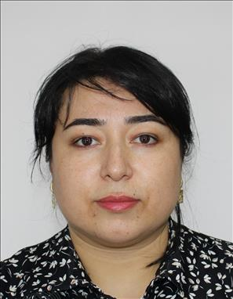 | Toshkent shahar, Yangihayot tumani, 8-qurilish mavzesi, Oriyat MFY, 76-uy, 30-xonadon | BERDIYOROVA GUZAL BOZOR QIZI | AD8712631 | 1989-09-22 | 42 209 892 710 028 | 51.876.062,41 | (ellik bir million sakkiz yuz yetmish olti ming oltmish ikki so'm qirq bir tiyin) | 2020-yil 23-sentabr | Toshkent shahar, Yashnobod tumani 7-son davlat notarial idorasining notariusi Yoqubov Doniyorbek Mansurbek O'g'li | 202002003007354 | 2025-yil 5-noyabr | 49.637.288,43 | (qirq to'qqiz million olti yuz o'ttiz yetti ming ikki yuz sakson sakkiz so'm qirq uch tiyin)
3 | 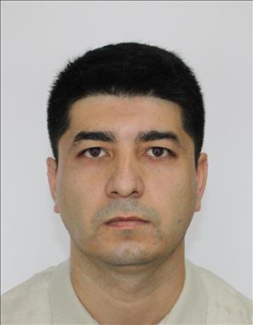 | Toshkent shahar, Yangihayot tumani, 9-qurilish mavzesi, Gulshanobod MFY, 51-uy, 22-xonadon | ARALOV QUVONCH JAMOLIDDINOVICH | AD7949011 | 1989-09-16 | 31,609,892,690,034 | 40.241.082,19 | (qirq million ikki yuz qirq bir ming sakson ikki so'm o'n to'qqiz tiyin) | 2020-yil 28-sentabr | Toshkent shahar, Yashnobod tumani 7-son davlat notarial idorasining notariusi Yoqubov Doniyorbek Mansurbek O'g'li | 202002003007649 | 2025-yil 5-noyabr | 38.377.038,06 | (o'ttiz sakkiz million uch yuz yetmish yetti ming o'ttiz sakkiz so'm olti tiyin)
4 | 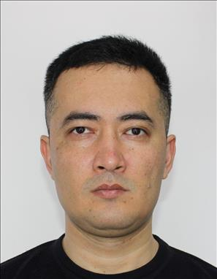 | Toshkent shahar, Yangihayot tumani, 8-qurilish mavzesi, Oriyat MFY, 79-uy, 33-xonadon | ABLAKULOV SANJAR SHAKARBOY O'G'LI | AE1598572 | 1991-05-02 | 30,205,910,261,645 | 52.105.595,07 | (ellik ikki million bir yuz besh ming besh yuz to'qson besh so'm yetti tiyin) | 2020-yil 8-oktabr | Toshkent shahar, Yashnobod tumani 7-son davlat notarial idorasining notariusi Yoqubov Doniyorbek Mansurbek O'g'li | 202002003008283 | 2025-yil 5-noyabr | 49.103.434,53 | (qirq to'qqiz million bir yuz uch ming to'rt yuz o'ttiz to'rt so'm ellik uch tiyin)
5 | 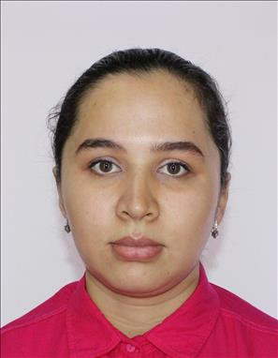 | Toshkent shahar, Sergeli tumani, Sergeli 4, Saxovat MFY, 22-uy, 34-xonadon | ABDURASULOVA DILNOZA QODIRJON QIZI | AD1284489 | 1996-01-10 | 41,001,966,560,024 | 52.353.070,7 | (ellik ikki million uch yuz ellik uch ming yetmish so'm yetmish tiyin) | 2020-yil 16-oktabr | Toshkent shahar, Yashnobod tumani 7-son davlat notarial idorasining notariusi Yoqubov Doniyorbek Mansurbek O'g'li | 202002003008731 | 2025-yil 5-noyabr | 49.478.297,20 | (qirq to'qqiz million to'rt yuz yetmish sakkiz ming ikki yuz to'qson yetti so'm yigirma tiyin)
6 | 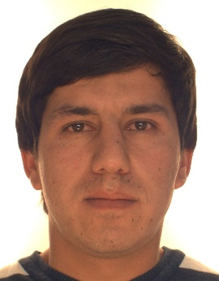 | Toshkent shahar, Yashnobod tumani Yangi davr MFY, Farg'ona yo'li, 9-berk ko'chasi, 17 А-uy | KABILDJANOV ABDUAZIM ILYOSJON O‘G‘LI | AB3057337 | 1990-06-13 | 31,306,900,211,121 | 52.627.660,08 | (ellik ikki million olti yuz yigirma yetti ming olti yuz oltmish so'm sakkiz tiyin) | 2020-yil 16-oktabr | Toshkent shahar, Yashnobod tumani 7-son davlat notarial idorasining notariusi Yoqubov Doniyorbek Mansurbek O'g'li | 202002003013019 | 2025-yil 5-noyabr | 48.427.895,34 | (qirq sakkiz million to'rt yuz yigirma yetti ming sakkiz yuz to'qson besh so'm o'ttiz to'rt tiyin)
7 | 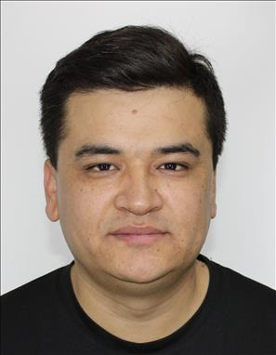 | Toshkent shahar, Yangihayot tumani, 8-qurilish mavzesi, Oriyat MFY, 78-uy, 41-xonadon | KARABOYEV ISLOM MAXSUDOVICH | AD4201739 | 1993-02-16 | 31,602,933,940,057 | 44.510.405,23 | (qirq to'rt million besh yuz o'n ming to'rt yuz besh so'm yigirma uch tiyin) | 2020-yil 29-sentabr | Toshkent shahar, Yashnobod tumani 7-son davlat notarial idorasining notariusi Yoqubov Doniyorbek Mansurbek O'g'li | 202002003007736 | 2025-yil 5-noyabr | 41.871.132,82 | (qirq bir million sakkiz yuz yetmish bir ming bir yuz o'ttiz ikki so'm sakson ikki tiyin)
8 | 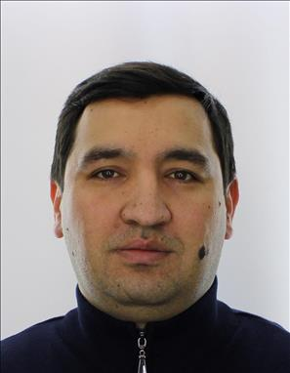 | Farg'ona viloyati, Farg'ona shahar, 27-uy | NABIYEV UMIDJON AKBARJON O‘G‘LI | AD2328867 | 1991-12-30 | 33,012,917,040,015 | 52.152.966,81 | (ellik ikki million bir yuz ellik ikki ming to'qqiz yuz oltmish olti so'm sakson bir tiyin) | 2020-yil 9-dekabr | Toshkent shahar, Yashnobod tumani 7-son davlat notarial idorasining notariusi Yoqubov Doniyorbek Mansurbek O'g'li | 202002003012490 | 2025-yil 5-noyabr | 46.263.510,11 | (qirq olti million ikki yuz oltmish uch ming besh yuz o'n so'm o'n bir tiyin)
9 | 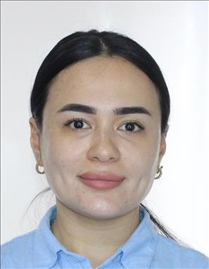 | Toshkent shahar, Yangihayot tumani, 8-qurilish mavzesi, Yangi Hayot MFY, 29-uy, 2-xonadon | NARIMANOVA FOTIMA ABDUJALIL QIZI | AE2637913 | 1994-06-23 | 42,306,946,530,037 | 43.199.774,16 | (qirq uch million bir yuz to'qson to'qqiz ming yetti yuz yetmish to'rt so'm o'n olti tiyin) | 2020-yil 15-sentabr | Toshkent shahar, Yashnobod tumani 7-son davlat notarial idorasining notariusi Yoqubov Doniyorbek Mansurbek O'g'li | 202002003006742 | 2025-yil 5-noyabr | 41.253.213,14 | (qirq bir million ikki yuz ellik uch ming ikki yuz o'n uch so'm o'n to'rt tiyin)
10 | 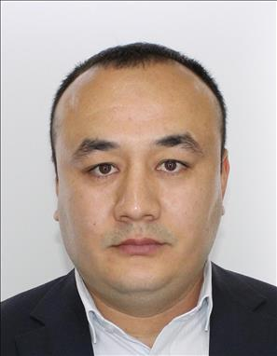 | Toshkent shahar, Yashnobod tumani Ma'rifat MFY, Murg'ob ko'chasi, 1 proyezd , 114-uy | NARZIYEV XASAN SHUXRAT O‘G‘LI | AD5027975 | 1990-07-20 | 32,007,903,880,048 | 45.109.619,46 | (qirq besh million bir yuz to'qqiz ming olti yuz o'n to'qqiz so'm 46 tiyin) | 2020-yil 17-dekabr | Toshkent shahar, Yashnobod tumani 7-son davlat notarial idorasining notariusi Yoqubov Doniyorbek Mansurbek O'g'li | 202002003006736 | 2025-yil 5-noyabr | 43.144.060,47 | (qirq uch million bir yuz qirq to'rt ming oltmish so'm qirq yetti tiyin)
11 | 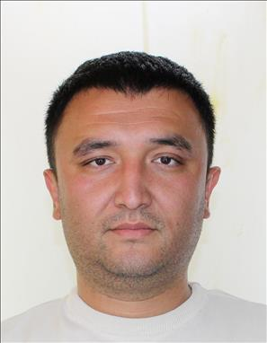 | Toshkent shahar, Shayxontoxur tumani, Beltepa MFY, 4-uy, 16xonadon | MANNOBOV XIKMATJON XISLATJON O'G'LI | AE2521730 | 1992-05-30 | 33,005,924,190,035 | 53.967.768,23 | (ellik uch million to'qqiz yuz oltmish yetti ming yetti yuz oltmish sakkiz so'm yigirma uch tiyin) | 2020-yil 9-dekabr | Toshkent shahar, Yashnobod tumani 7-son davlat notarial idorasining notariusi Yoqubov Doniyorbek Mansurbek O'g'li | 202002003012511 | 2025-yil 5-noyabr | 51.378.780,35 | (ellik bir million uch yuz yetmish sakkiz ming yetti yuz sakson so'm o'ttiz besh tiyin)
12 | 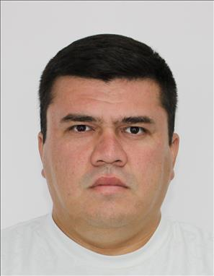 | Toshkent shahar, Yangihayot tumani, 8-qurilish mavzesi, Oriyat MFY, 81-uy, 20-xonadon | MIRTALIPOV UMARJON MIRODILOVICH | AD8150870 | 1990-02-21 | 32,102,900,171,455 | 43.785.372,86 | (qirq uch million yetti yuz sakson besh ming uch yuz yetmish ikki so'm sakson olti tiyin) | 2020-yil 12-noyabr | Toshkent shahar, Yashnobod tumani 7-son davlat notarial idorasining notariusi Yoqubov Doniyorbek Mansurbek O'g'li | 202002003010671 | 2025-yil 5-noyabr | 40.620.924,16 | (qirq million olti yuz yigirma ming to'qqiz yuz yigirma to'rt so'm o'n olti tiyin)
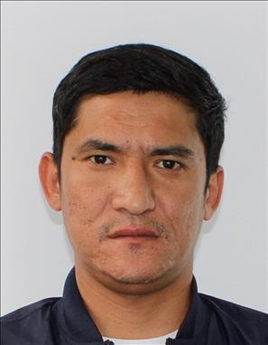 13 |  | Toshkent shahar, Olmazor tumani, Ziyo MFY, Talabalar ko'chasi, 61-uy, 11-xonadon | QURBONMURATOV FARRUX BOYMIRZAYEVICH | AD1281998 | 1990-11-05 | 30,511,900,191,970 | 43.197.087,19 | (qirq uch million bir yuz to'qson yetti ming sakson yetti so'm o'n to'qqiz tiyin) | 2020-yil 16-oktabr | Toshkent shahar, Yashnobod tumani 7-son davlat notarial idorasining notariusi Yoqubov Doniyorbek Mansurbek O'g'li | 202002003008545 | 2025-yil 5-noyabr | 41.190.440,14 | (qirq bir million bir yuz to'qson ming to'rt yuz qirq so'm o'n to'rt tiyin)
14 | 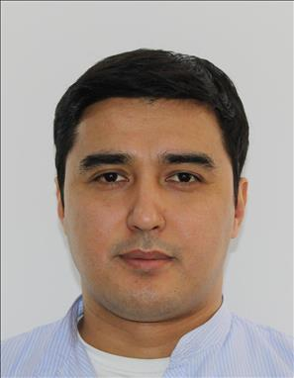 | Toshkent shahar, Yangihayot tumani, 8-qurilish mavzesi, Oriyat MFY, 81-uy, 16-xonadon | TOJIYEV ABBOSJON BOTIR O‘G‘LI | AD2441085 | 1991-09-21 | 32,109,910,252,080 | 52.007.495,11 | (ellik ikki million yetti ming to'rt yuz to'qson besh so'm o'n bir tiyin) | 2020-yil 15-sentabr | Toshkent shahar, Yashnobod tumani 7-son davlat notarial idorasining notariusi Yoqubov Doniyorbek Mansurbek O'g'li | 202002003006755 | 2025-yil 5-noyabr | 49.805.003,32 | (qirq to'qqiz million sakkiz yuz besh ming uch so'm o'ttiz ikki tiyin)
15 | 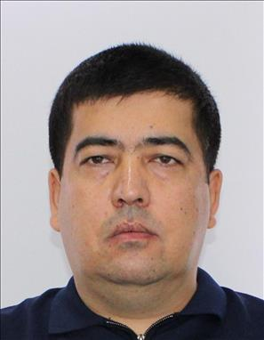 | Toshkent shahar, Yunusobod tumani, Bog'i-eram MFY, 11 mavzesi, 60-uy, 42-xonadon | UMAROV FAXRIDDIN ABDULAZIZ O'G'LI | AE2725495 | 1990-05-21 | 32,105,902,130,048 | 43.418.610,72 | (qirq uch million to'rt yuz o'n sakkiz ming olti yuz o'n so'm yetmish ikki tiyin) | 2020-yil 29-sentabr | Toshkent shahar, Yashnobod tumani 7-son davlat notarial idorasining notariusi Yoqubov Doniyorbek Mansurbek O'g'li | 202002003007772 | 2025-yil 5-noyabr | 41.462.188,63 | (qirq bir million to'rt yuz oltmish ikki ming bir yuz sakson sakkiz so'm oltmish uch tiyin)
16 | 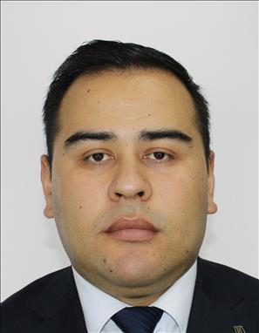 | Toshkent shahar, Uchtepa tumani, Tepaqo'rg'on MFY, 11 Mavze, 63-uy, 30-xonadon | XALILOV JAMSHID XAMZAYEVICH | AD5312817 | 1990-04-26 | 32,604,905,590,014 | 57.462.245,03 | (ellik yetti million to'rt yuz oltmish ikki ming ikki yuz qirq besh so'm uch tiyin) | 2020-yil 25-sentabr | Toshkent shahar, Yashnobod tumani 7-son davlat notarial idorasining notariusi Yoqubov Doniyorbek Mansurbek O'g'li | 202002003007526 | 2025-yil 5-noyabr | 54.873.023,97 | (ellik to'rt million sakkiz yuz yetmish uch ming yigirma uch so'm to'qson yetti tiyin)
17 | 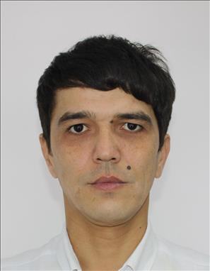 | Toshkent shahar, Yangihayot tumani, 9-qurilish mavzesi, 10-uy, 34-xonadon | YULDASHEV ABDULLA ILXOMOVICH | AD9569390 | 1988-01-27 | 32,701,886,560,013 | 39.872.109,52 | (o'ttiz to'qqiz million sakkiz yuz yetmish ikki ming bir yuz to'qqiz so'm ellik ikki tiyin) | 2020-yil 30-sentabr | Toshkent shahar, Yashnobod tumani 7-son davlat notarial idorasining notariusi Yoqubov Doniyorbek Mansurbek O'g'li | 202002003007832 | 2025-yil 5-noyabr | 38.075.491,25 | (o'ttiz sakkiz million yetmish besh ming to'rt yuz to'qson bir so'm yigirma besh tiyin)
18 | 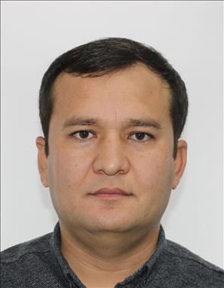 | Toshkent shahar, Yangihayot tumani, 8-qurilish mavzesi, Oriyat MFY, 80-uy, 39-xonadon | CHORIYEV AKBARALI URALOVICH | AD9221217 | 1989-09-01 | 30 109 891 891 362 | 57.282.203,63 | (ellik yetti million ikki yuz sakson ikki ming ikki yuz uch so'm 0 tiyin) | 2020-yil 15-dekabr 2021-yil 31-avgust | Toshkent shahar, Yashnobod tumani 7-son davlat notarial idorasining notariusi Yoqubov Doniyorbek Mansurbek O'g'li Toshkent shahar, Yashnobod tumani 7-son davlat notarial idorasining notariusi Usmanova Dildora Mahmudovna | 202002003012847 202102126012598 | 2025-yil 5-noyabr | 45.930.894.30 | (qirq besh million to'qqiz yuz o'ttiz ming sakkiz yuz to'qson to'rt so'm o'ttiz tiyin)

